Sheet1
8ch/ユニット
 | 計測対象 | 計測器 | PC | メリット/デメリット
従来 |  | 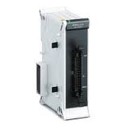 |  | 【メリット】 ・アナログセンサは候補が多い。慣れてる 【デメリット】 ・計測できるch数はNRに依存
アナログ電圧(熱電対など)
WaveLogger
・グラフ表示
・csv保存

teraterm
・送受信
・テキスト保存
デバッグモニタログ
デジタル

アナログサーモパイル

Sheet2
データロガー
データロガー専用ソフト
 | 計測対象 | 計測器 | PC
従来 | 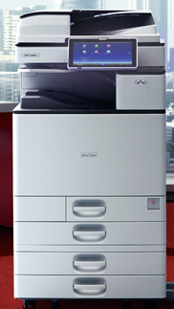 |  | 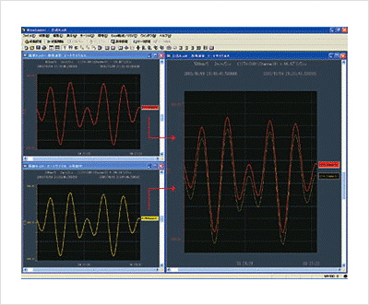 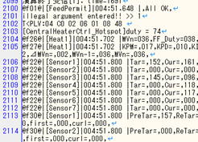
データロガー専用
データ型

温度センサ(本数多い)

温度センサ(本数多い)
保存後
マクロで
エクセル
グラフ化
Teraterm

シリアル通信

マシン制御ログ

今回 |  | 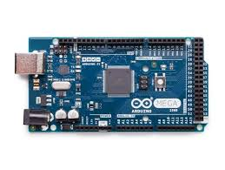
汎用マイコン

温度センサ(デジタル)
統合ソフト

シリアル通信

温度センサ(デジタル)

マシン制御ログ
シリアル通信

